Ejercicio
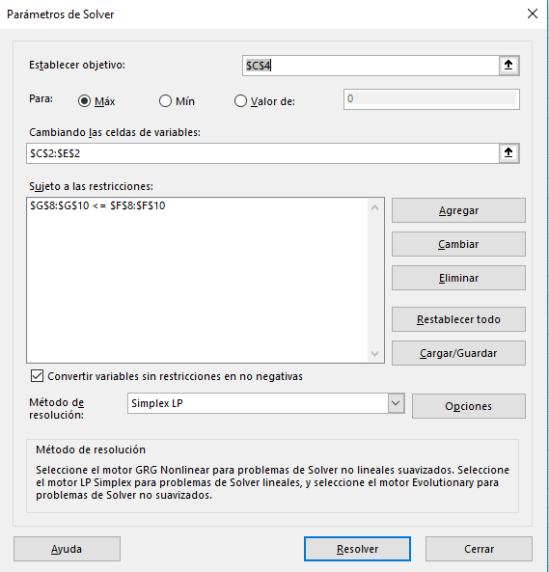
Función Objetivo |  | Falda | Vestido | Chaqueta Deportiva
 | Variables | 0 | 20 | 10
 | Utilidad | $5.00 | $17.00 | $30.00
 | Ingreso Total | $640.00

Restricciones | Tiempo / Material | Falda | Vestido | Chaqueta Deportiva | Disponible | Total
 | Corte (h) | 1 | 3 | 4 | 100 | 100
 | Costura (h) | 1 | 4 | 6 | 180 | 140
 | Material (yd) | 1 | 1 | 4 | 60 | 60

La empresa Trim-Look Company fabrica varias líneas de faldas, vestidos y chaquetas deportivas. Recientemente, una consultora propuso que la compañía evaluara de nuevo su línea South Islander y asignara sus recursos a productos capaces de maximizar la contribución a las utilidades y a los gastos generales. Cada producto requiere la misma tela de poliéster y tiene que pasar por los departamentos de corte y de costura. Se recopilaron los siguientes datos para este estudio:
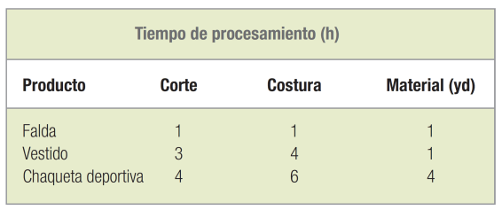

 |  |  |  |  |  |  |  |  | Xi= Cantidad de producto a fabricar tipo i, donde i=1,2,3
 |  |  |  |  |  |  |  |  | 1=Falda | 2=Vestido | 3=Chaquetas
 |  |  |  |  |  |  |  |  | F.O | =sum(Ui*Xi) | 5X1+17X2+30X3
 |  |  |  |  |  |  |  |  | 1X1+3X2+4X3<=100 |  |  | X1= Cantidad de faldas a fabricar
El departamento de corte dispone de 100 horas de capacidad, el de costura tiene 180 horas de capacidad y cuenta con 60 yardas de material. Cada falda contribuye con $5 a las utilidades y los gastos generales; cada vestido, con $17; y cada chaqueta deportiva, con $30. |  |  |  |  |  |  |  |  | 1X1+4X2+6X3<=180 |  |  | X2= Cantidad de vestidos a fabricar
a. Especifique la función objetivo y las restricciones para este problema. |  |  |  |  |  |  |  |  | 1X1+1X2+4X3<=60 |  |  | X3= Cantidad de chaquetas a fabricar
b. Utilice algún programa de computadora para resolver el problema.

 | IT0 | Cj |  | 5 | 17 | 30 | 0 | 0 | 0
 | Cb | Variable Solución | Solución | X1 | X2 | X3 | S1 | S2 | S3
 | 0 | S1 | 100 | 1 | 3 | 4 | 1 | 0 | 0
 | 0 | S2 | 180 | 1 | 4 | 6 | 0 | 1 | 0
 | 0 | S3 | 60 | 1 | 1 | 4 | 0 | 0 | 1
 |  | Zj | 0 | 0 | 0 | 0 | 0 | 0 | 0
 |  | Cj-Zj |  | 5 | 17 | 30 | 0 | 0 | 0

 | IT1 | Cj |  | 5 | 17 | 30 | 0 | 0 | 0
 | Cb | Variable Solución | Solución | X1 | X2 | X3 | S1 | S2 | S3
 | 0 | S1 | 40 | 0 | 2 | 0 | 1 | 0 | -1 | =(-4)F3+F1
 | 0 | S2 | 90 | -0.5 | 2.5 | 0 | 0 | 1 | -1.5 | =(-6)*F3+F2
 | 30 | X3 | 15 | 0.25 | 0.25 | 1 | 0 | 0 | 0.25 | =F3/4
 |  | Zj | 450 | 7.5 | 7.5 | 30 | 0 | 0 | 7.5
 |  | Cj-Zj |  | -2.5 | 9.5 | 0 | 0 | 0 | -7.5

 | IT2 | Cj |  | 5 | 17 | 30 | 0 | 0 | 0
 | Cb | Variable Solución | Solución | X1 | X2 | X3 | S1 | S2 | S3
 | 0 | X2 | 20 | 0 | 1 | 0 | 0.5 | 0 | -0.5 | =F1/2
 | 0 | S2 | 90 | -0.5 | 2.5 | 0 | 0 | 1 | -1.5
 | 30 | X3 | 15 | 0.25 | 0.25 | 1 | 0 | 0 | 0.25
 |  | Zj | 450 | 7.5 | 7.5 | 30 | 0 | 0 | 7.5
 |  | Cj-Zj |  | -2.5 | 9.5 | 0 | 0 | 0 | -7.5

 | IT2 | Cj |  | 5 | 17 | 30 | 0 | 0 | 0
 | Cb | Variable Solución | Solución | X1 | X2 | X3 | S1 | S2 | S3
 | 0 | S2 | 40 | -0.5 | 0 | 0 | -1.25 | 1 | -0.25 | =(-2,5)F2+F1 | F1 y F2 se intercambian
 | 17 | X2 | 20 | 0 | 1 | 0 | 0.5 | 0 | -0.5
 | 30 | X3 | 10 | 0.25 | 0 | 1 | -0.125 | 0 | 0.375 | =(-0,25)F2+F3
 |  | Zj | 640 | 7.5 | 17 | 30 | 4.75 | 0 | 2.75
 |  | Cj-Zj |  | -2.5 | 0 | 0 | -4.75 | 0 | -2.75

 |  | Cj |  | 5 | 17 | 30 | 0 | 0 | 0
 | Cb | Variable Solución | Solución | X1 | X2 | X3 | S1 | S2 | S3
 | 5 | X1 | -80 | 1 | 0 | 0 | 2.5 | -2 | 0.5 | =F1/(-0,5)
 | 17 | X2 | 20 | 0 | 1 | 0 | 0.5 | 0 | -0.5
 | 30 | X3 | 30 | 0 | 0 | 1 | -0.75 | 0.5 | 0.25 | =(-0,25)F1+F3
 |  | Zj | 840 | 5 | 17 | 30 | -1.5 | 5 | 1.5
 |  | Cj-Zj |  | 0 | 0 | 0 | 1.5 | -5 | -1.5

 |  | Cj |  | 5 | 17 | 30 | 0 | 0 | 0
 | Cb | Variable Solución | Solución | X1 | X2 | X3 | S1 | S2 | S3
 | 0 | S1 | 100 | 1 | 3 | 4 | 1 | 0 | 0
 | 0 | S2 | 180 | 1 | 4 | 6 | 0 | 1 | 0
 | 0 | S3 | 60 | 1 | 1 | 4 | 0 | 0 | 1
 |  | Zj | 0 | 0 | 0 | 0 | 0 | 0 | 0
 |  | Cj-Zj |  | 5 | 17 | 30 | 0 | 0 | 0

 |  | Cj |  | 5 | 17 | 30 | 0 | 0 | 0
 | Cb | Variable Solución | Solución | X1 | X2 | X3 | S1 | S2 | S3
 | 0 | S1 | 100 | 1 | 3 | 4 | 1 | 0 | 0
 | 0 | S2 | 180 | 1 | 4 | 6 | 0 | 1 | 0
 | 0 | S3 | 60 | 1 | 1 | 4 | 0 | 0 | 1
 |  | Zj | 0 | 0 | 0 | 0 | 0 | 0 | 0
 |  | Cj-Zj |  | 5 | 17 | 30 | 0 | 0 | 0

 |  | Cj |  | 5 | 17 | 30 | 0 | 0 | 0
 | Cb | Variable Solución | Solución | X1 | X2 | X3 | S1 | S2 | S3
 | 0 | S1 | 100 | 1 | 3 | 4 | 1 | 0 | 0
 | 0 | S2 | 180 | 1 | 4 | 6 | 0 | 1 | 0
 | 0 | S3 | 60 | 1 | 1 | 4 | 0 | 0 | 1
 |  | Zj | 0 | 0 | 0 | 0 | 0 | 0 | 0
 |  | Cj-Zj |  | 5 | 17 | 30 | 0 | 0 | 0

